操作ボタン説明
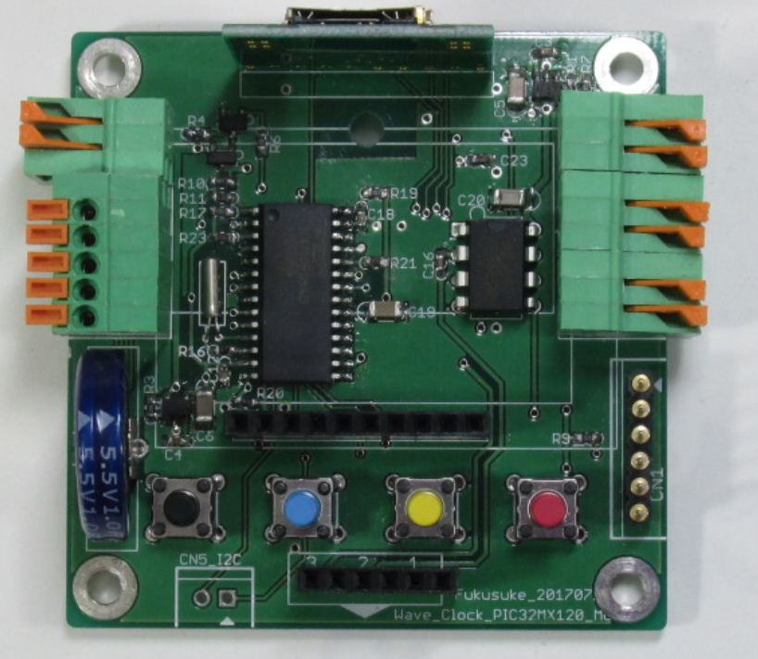

・モードセレクト
・時間設定確定
メニュー/時間
UP
メニュー/時間DOWN
キャンセル

